利用支援モーダル
クライアント側利用支援モーダル一覧

# | モーダルが表示される画面 | 表示するタイミング | モーダルキャプチャ
1 | 求職者検索 | 「この条件で検索」ボタン押下 | 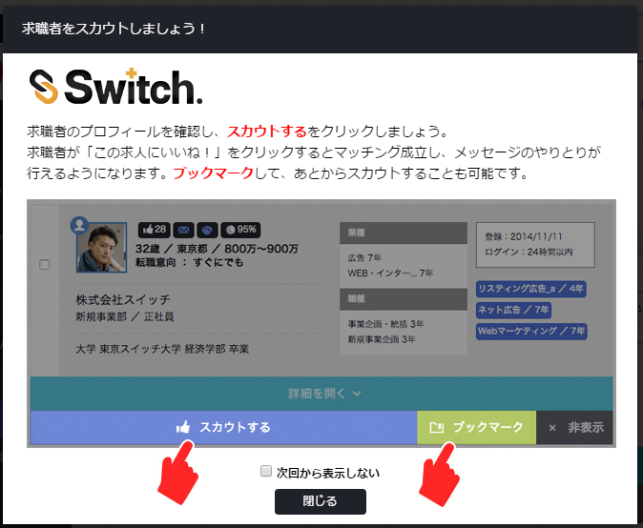
2 | マッチング管理 | 画面初期表示 （新着のマッチングがある場合） | 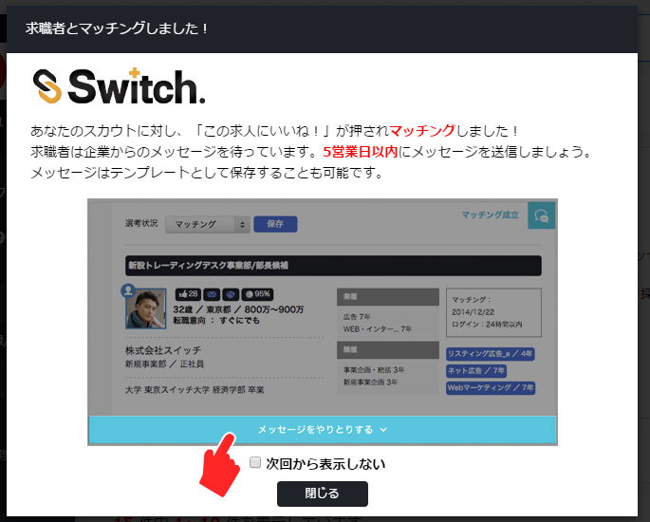
3 | その他スカウト管理（求職者からのいいね） | 画面初期表示 （新着のいいねがある場合） | 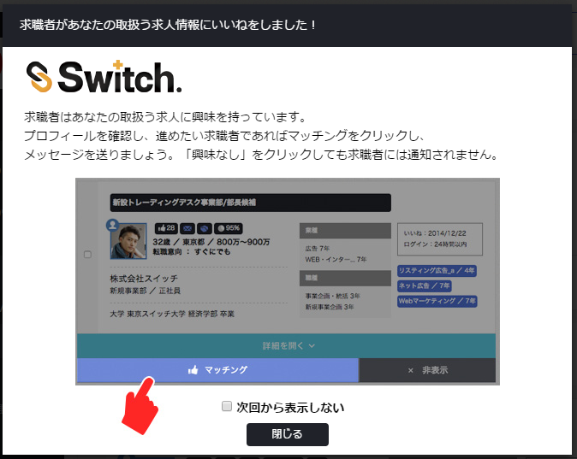
4 | あとでされたスカウト | 画面初期表示 （新着のあとでがある場合） | 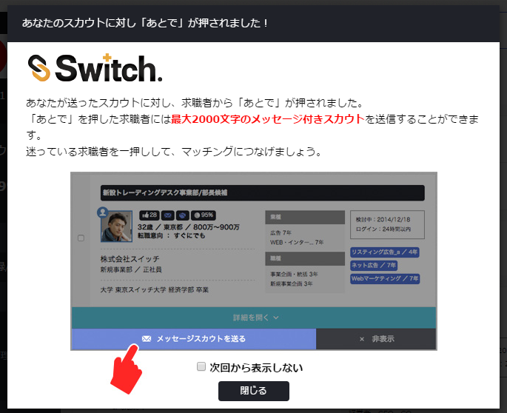
5 | クライアントトップ 求職者検索 あとでされたスカウト あしあと一覧 おすすめユーザ一覧 | 非表示ボタン押下 | 